Лист1
Электрические полотенцесушители
Размеры полотенцесушителя (ВхШ) | Рекомендуемая розничная цена, руб. | Вид полотенцесушителя
Вид 21
50х50 (С 4) | 3675
70х40 (С 6) | 4200
70х53 (С 6) | 4425
Вид 22
40х45 (С 4) | 5100
50х40 (С 5) | 5850
60х50 (С 6) | 6750
Вид 23 |  | 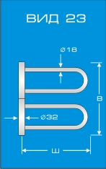
40х45 (С 4) | 5100
40х55 (С 4) | 5850
60х45 (С 6) | 6750
60х60 (С 6) | 7650
Вид 31
40х50 (С 6) | 6750
60х50 (С 9) | 8550
80х50 (С 12) | 10200
Вид 32
40х35 (С 4) | 5850
60х35 (С 8) | 6750
Вид 33 |  | 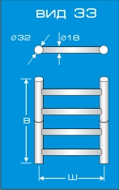
40х45 (С 4) | 5100
40х55 (С 4) | 5850
60х45 (С 6) | 6750
80х40 (С 8) | 7650
80х50 (С 8) | 8550
Вид 34 |  | 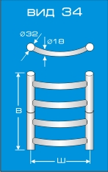
40х45 (С 4) | 5100
40х50 (С 4) | 5850
60х40 (С 6) | 5850
60х45 (С 6) | 6750
80х40 (С 8) | 7650
80х50 (С 8) | 8550
Вид 35А |  | 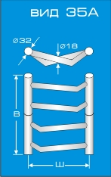
40х45 (С 4) | 5100
40х55 (С 4) | 5850
60х40 (С 6) | 6750
80х40 (С 8) | 7650
80х45 (С 8) | 8550
Вид 35Б |  | 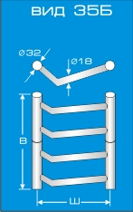
40х45 (С 4) | 5100
40х55 (С 4) | 5850
60х40 (С 6) | 6750
80х40 (С 8) | 7650
80х45 (С 8) | 8550
Вид 36 |  | 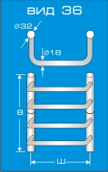
40х35 (С 4) | 5100
40х50 (С 4) | 5850
60х35 (С 6) | 6750
60х50 (С 6) | 7650
60х60 (С 6) | 8550
80х40 (С 8) | 8550
Вид 37А |  | 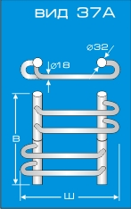
40х50 (С 4) | 5850
40х65 (С 4) | 6750
60х50 (С 6) | 7650
60х65 (С 6) | 8550
Вид 37Б |  | 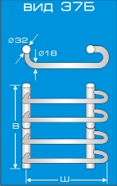
40х40 (С 4) | 5850
40х50 (С 4) | 6750
40х45 (С 4) | 6750
60х40 (С 6) | 7650
60х50 (С 6) | 8550
Вид 38 |  | 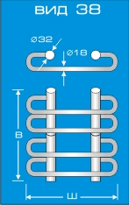
40х50 (С 4) | 6750
40х60 (С 4) | 7650
60х45 (С 6) | 8550
Вид 39 |  | 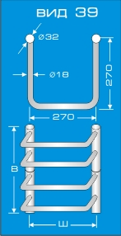
40х27 (С 4) | 6750
60х27 (С 6) | 8550
Вид 41, напольный |  | 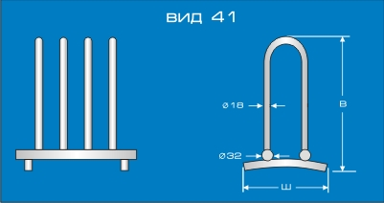
50х40 (С 4) | 8550
Вид 42 П-образный (полимерное покрытие) |  | 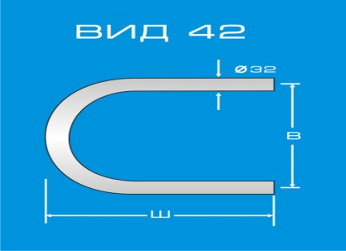
33х50 | 2050
50х50 | 2130
Вид 43 S-образный (полимерное покрытие) |  | 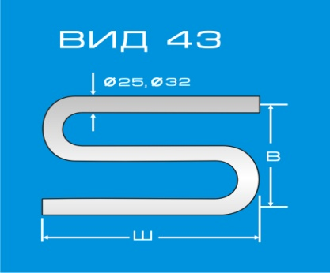
33х50 (ф32) | 2160
50х50 (ф25) | 2160
Вид 44 М-образный (полимерное покрытие) |  | 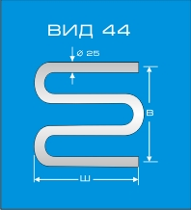
50х50 | 2300
Вид 45 М-образный (нержавеющая труба) |  | 
50х50 | 2700

